Hoja4
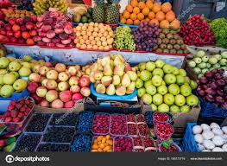
 | Logo
 |  |  | FACTURA
 |  | Nº | 10/19
 |  | FECHA | 2019-03-06

 |  | CLIENTE
 |  | 69 | Restaurant El Farolill Rec
 |  |  | Avd. el farol 69
 |  |  | 289652 Republica Independiente Catalana

 | Avd.Francia 5
 | 45005 TOLEDO
 | 925623247

REFERENCIA | CONCEPTO | UDS/KG | NETO | DTO. | TOTAL
21978 | CHULETAS DE CERDO | 5.7 | 10.20 € | 5% | 55.23 €
31276 | LOMO DE CERDO | 4.7 | 9.80 € | 10% | 41.45 €
7690 | ROLLITOS DE PRIMAVERA | 2.3 | 1.45 € | 25% | 2.50 €
86909 | GAMBONES CONGELADOS | 8.9 | 11 € | 15% | 83 €
 |  |  | NETO |  | 182.40 €
 |  |  | IVA | 21% | 38.30 €
 |  |  | TOTAL |  | 144.10 €

